Arðsemi
Leiðin að aukinni arðsemi af heimsfiskveiðum |  |  |  |  |  | Setjið sjálf formúlur í töfluna fyrir mismuninn og breytingu í %. Setjið annað útlit á tölur sem eru lægri en 0 (Conditional Formatting). Sjá sýnishorn. Setjið %-stillingu með þúsundapunkti á F10 Setjið upp myndrit eins og sýnt er hér fyrir neðan.
Áætlun Alþjóðabankans fyrir árið 2012 og hæsta mörulega arðsemi
 | Mælieining | Áætluð staða 2012 | Hagkvæmasta sjálfbær staða | Mismunur | Breyting í %
Stærð fiskistofna | Milljónir tonna | 214.9 | 578.6 |  |  |  | Sýnishorn Fullunnið verkefni
Afli | Milljónir tonna | 79.7 | 89.7
Sókn | Vísitala | 1.0 | 0.56
Meðalverð landaðs afla | USD/kg | 1.26 | 1.57
Tekjur | Milljarðar dala | 100.4 | 140.6
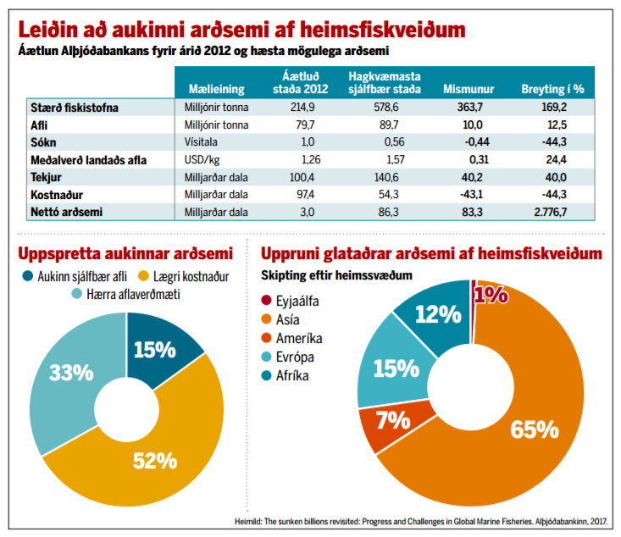
Kostnaður | Milljarðar dala | 97.4 | 54.3
Nettó arðsemi | Milljarðar dala | 3.00 | 86.3

Uppspretta aukinnar arðsemi
Aukinn sjálfbær afli | 15%
Lægri kostnaður | 52%
Hærra aflaverðmæti | 33%

Uppruni glataðrar arðsemi af heimsfiskveiðum Skipting eftir heimssvæðum
Eyjaálfa | 1%
Asía | 65%
Ameríka | 7%
Evrópa | 15%
Afríka | 12%

1
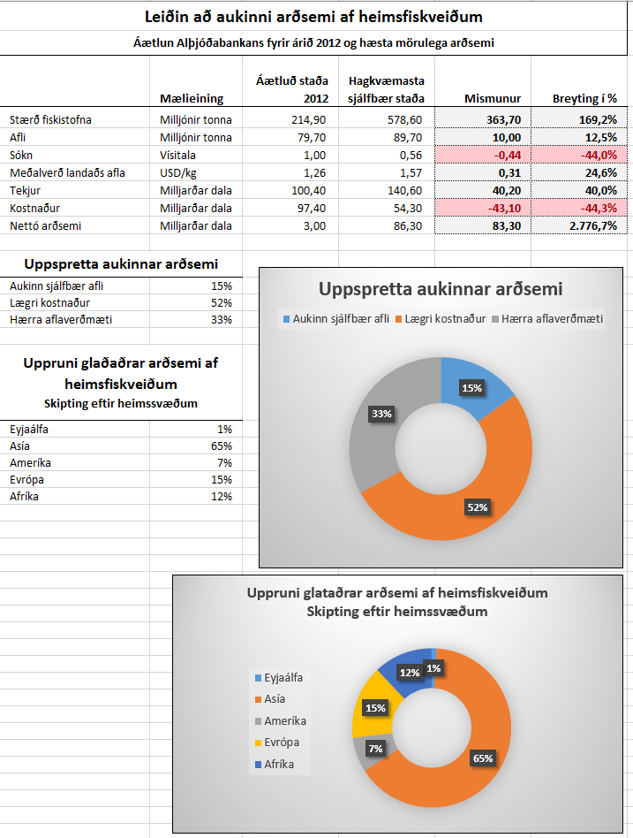

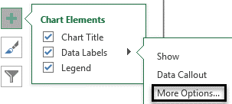

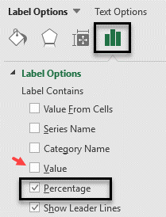

Tilv
Laun sölumanna á 1. ársfjórðungi 2016 |  |  |  |  | Janúar | Febrúar | Mars
 |  |  |  | Laun fyrir stk. | 500 ISK | 600 ISK | 550 ISK

Seldar einingar | Janúar | Febrúar | Mars | Launagreiðslur | Janúar | Febrúar | Mars
Ólína Atladóttir | 78 stk. | 87 stk. | 65 stk. | Ólína Atladóttir
Katla Þórðardóttir | 97 stk. | 91 stk. | 98 stk. | Katla Þórðardóttir
Sigurður Jónasson | 15 stk. | 24 stk. | 48 stk. | Sigurður Jónasson
Guðrún Pétursdóttir | 9 stk. | 40 stk. | 15 stk. | Guðrún Pétursdóttir
G7 Goal Seek
Hvað þarf Sigurður Jónasson að selja mörg stykki í janúar til að fá 17.500 kr. í laun?
G5 Blönduð tilvísun
Settu formúlu í hólfið G5 sem reiknar út laun sölumanna.
Afritaðu hana niður og til hægri.
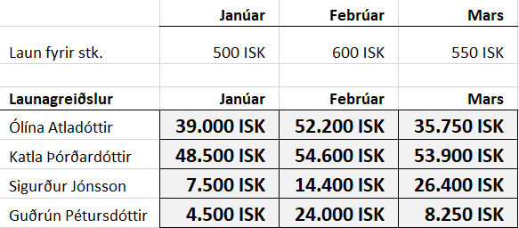

Goal Seek - Svar

VLOOK
Búið til DropDown-lista í hólfinu E2:
Data – Validation – List Source: =A2:A8
Setjið VLOOKUP-formúluna í hólfið F2
Setjið VLOOKUP-formúluna í hólfið G2
Brauð | Trefjar í 100 g | Vörunúmer |  | Veldu brauðtegund | Trefjar í 100 g | Vörunúmer
Hamborgarabrauð | 2.1 g | 0-364
Hvít samlokubrauð | 2.2 g | 0-634
Skonsur | 0.9 g | 0-521
Ostaslaufur, 4 stk. | 2.5 g | 0-231
Pizzasnúðar, 8 stk. | 2.7 g | 0-241
Jógúrtbrauð | 5.0 g | 0-925
Heilhveitibrauð | 4.0 g | 0-460

Brauðtegundir | Hamborgara- brauð | Hvít samlokubrauð | Skonsur | Ostaslaufur, 4 stk. | Pizzasnúðar, 8 stk. | Jógúrt- brauð | Heilhveiti- brauð
Trefjar í 100 g | 2.1 g | 2.2 g | 0.9 g | 2.5 g | 2.7 g | 5.0 g | 4.0 g
Vörunúmer | 0-364 | 0-634 | 0-521 | 0-231 | 0-241 | 0-925 | 0-460

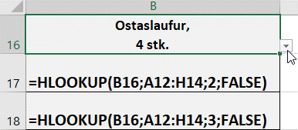
Búið til DropDown-lista í hólfinu B16 Source: =A12:H12
Setjið HLOOKUP-formúluna í hólfið A17 Setjið HLOOKUP-formúluna í hólfið A18
Veljið brauðtegund
Trefjar í 100 g
Vörunúmer

Sala
D2 VLOOKUP Setjið formúlu í hólfið D2 eins og sýnt er.
Vörunúmer | Heiti | Okkar flokkun | UN-flokkun
45-0955 | Ástungustykki, beina, skera | K-10
48-1491 | Skæri, bein, umbúða | K-10
Hér er farið á síðuna Flokkun
og dregið yfir svæðið A2 til B17
Ýtt á F4 til að festa tilvísunina.
45-0956 | Ástungustykki, beina, slétt | K-10
48-1491 | Klippa, vír, Lawton, 18 cm | K-11
05-1504 | Skæri, bein, umbúða | K-10
07-0297 | Næla, verkfæra, 14 cm | K-11
20-0581 | Töng, þurrku, bein, 24 cm, r | K-10
48-1491 | Peang, 18 cm | K-10
20-0252 | Haki, gorma, tveggja klóa | K-10
20-0550 | Haki, Langebeck, 20x7 mm | K-10
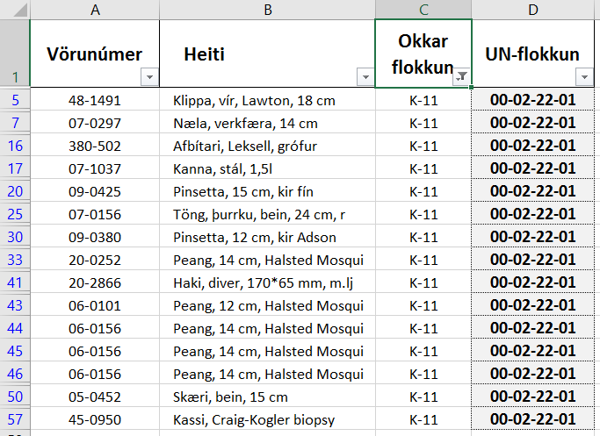
Data – Filter
Flokkið allar vörur í C-dálki eftir K-11
20-0551 | Haki, Langebeck, 30x10 mm | K-10
20-0581 | Haki, Langebeck, 40 mm | K-10
22-0611 | Peang, 18 cm | K-12
21-0281 | Haki, sjálfhaldandi | L-31
380-502 | Afbítari, Leksell, grófur | K-11
07-1037 | Kanna, stál, 1,5l | K-11
5174-61 | Pinni, Mayo instrument, 11, | K-10
5174-88 | Pinni, Mayo instrument, 15c | K-10
09-0425 | Pinsetta, 15 cm, kir fín | K-11
07-0155 | Haki, Langebeck, 40 mm | K-10
5174-88 | Pinni, Mayo instrument, 15c | K-10
S57467 | Drape, höfuð, túrban | K-10
07-0155 | Töng, þurrku, bein, 24 cm, s | K-10
07-0156 | Töng, þurrku, bein, 24 cm, r | K-11
07-0165 | Töng, þurrku, bogin, 24 cm, | K-10
07-0166 | Töng, þurrku, bogin, 24 cm, | K-10
10-0671 | Töng, garna, thorlakson, 29 | K-10
09-0176 | Pinsetta, 20 cm, kir gróf | K-10
09-0380 | Pinsetta, 12 cm, kir Adson | K-11
09-0422 | Pinsetta, 20 cm, anat. Waugh | K-10
30-1800 | Töng, lifrar, 27 cm, calne v | K-10
20-0252 | Peang, 14 cm, Halsted Mosqui | K-11
20-0550 | Peang, 14 cm | K-10
21-0241 | Haki, sjálfhaldandi | L-20
21-0241 | Haki, sjálfhaldandi | L-20
21-0243 | Haki, sjálfhaldandi, Whitl, | K-10
52-0499 | Haki, sjálfhaldandi | L-20
06-0275 | Peang, 24,5 cm | K-10
10-0660 | Töng, garna, thorlakson, 29 | K-10
20-2866 | Haki, diver, 170*65 mm, m.lj | K-11
06-0764 | Töng, Moniham, 22,5 cm | K-10
06-0101 | Peang, 12 cm, Halsted Mosqui | K-11
06-0156 | Peang, 14 cm, Halsted Mosqui | K-11
06-0156 | Peang, 14 cm, Halsted Mosqui | K-11
06-0156 | Peang, 14 cm, Halsted Mosqui | K-11
06-0211 | Peang, 14 cm | K-10
06-1211 | Peang, 14 cm | K-10
05-0451 | Skæri, diss, bogin, 14,5 cm | K-10
05-0452 | Skæri, bein, 15 cm | K-11
20-0252 | Töng, garna, thorlakson, 29 | L-23
05-0461 | Skæri, suture | K-10
20-0552 | Haki, Langebeck | K-10
20-0556 | Haki, Langebeck, 40x15 mm | K-10
20-0105 | Haki, kló, 3ja, 16 cm | K-10
18-0162 | Mælistika, 30 cm | K-10
45-0950 | Kassi, Craig-Kogler biopsy | K-11

Vörunr.
Setjið formúlu (VLOOKUP) í hólfið B2
Hér er farið á síðuna Sala
og dregið yfir svæðið A2 til B57
Ýtt á F4 til að festa tilvísunina.
Vörunúmer | Heiti
45-0955
48-1491
45-0956
48-1491
05-1504
07-0297
20-0581
48-1491
20-0252
20-0550
20-0551
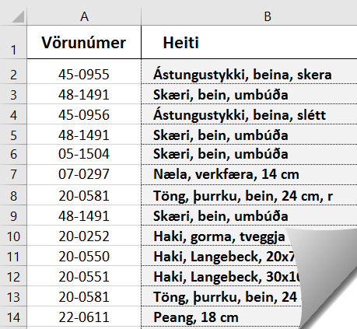
20-0581
22-0611
21-0281
380-502
07-1037
5174-61
5174-88
09-0425
07-0155
5174-88
07-0155
07-0156
07-0165
07-0166
10-0671
09-0176
09-0380
09-0422
30-1800
20-0252
20-0550
21-0241
21-0241
21-0243
52-0499
06-0275
10-0660
20-2866
06-0764
06-0101
06-0156
06-0156
06-0156
06-0211
06-1211
05-0451
05-0452
20-0252
05-0461
20-0552
20-0556
20-0105
18-0162
45-0950
06-1211

Verðlisti
Setjið svæðið E1 til F16 í blokk
og gefið því heitið Verðlisti
Formulas – Define Name = Verðlisti
Setjið Vlookup-fallið í hólfið B2 til að finna verð á vörutegundunum.
Setjið krónuútlit (ISK) á B-dálk.
Tegund | Verð | Tegund | Verð
A104 |  | A101 | 1,095 ISK
A101 |  | A109 | 1,956 ISK
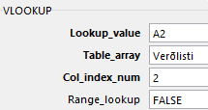
A106 |  | A102 | 1,995 ISK
A102 |  | A110 | 2,450 ISK
A101 |  | A106 | 2,495 ISK
A103 |  | A112 | 2,525 ISK
A110 |  | A107 | 2,625 ISK
A115 |  | A103 | 2,895 ISK
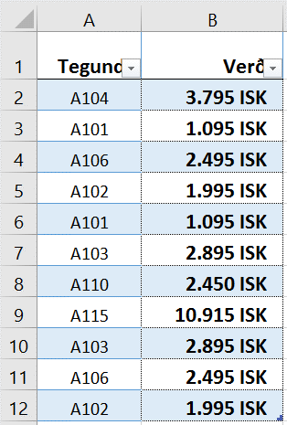
A103 |  | A108 | 3,512 ISK
A106 |  | A113 | 3,615 ISK
A102 |  | A111 | 3,685 ISK
 |  | A104 | 3,795 ISK
 |  | A105 | 4,695 ISK
 |  | A114 | 7,896 ISK
 |  | A115 | 10,915 ISK

Útlit-1
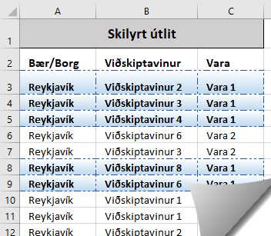
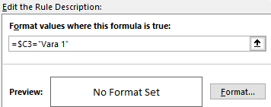
Skilyrt útlit – Veljið sjálf útlit
Setjið A3 til C3 í blokk og ýtið á Ctrl+Shift+Ör niður
Veljið Conditional Formatting á Home-flipa
Veljið New Rule – Use a formula to determine which cells to format
Smellið í hólfið C3 og ýtið tvisvar á F4 Skrifið síðan ="Vara 1"
Smellið á Format… og veljið feitt letur í Font
Veljið ramma (brotalínu) í Border og bakgrunn í Fill OK – OK
Skilyrt útlit
Bær/Borg | Viðskiptavinur | Vara
Reykjavík | Viðskiptavinur 2 | Vara 1
Reykjavík | Viðskiptavinur 3 | Vara 1
Reykjavík | Viðskiptavinur 4 | Vara 1
Reykjavík | Viðskiptavinur 6 | Vara 2
Reykjavík | Viðskiptavinur 3 | Vara 2
Reykjavík | Viðskiptavinur 8 | Vara 1
Reykjavík | Viðskiptavinur 6 | Vara 1
Reykjavík | Viðskiptavinur 1 | Vara 2
Reykjavík | Viðskiptavinur 1 | Vara 2
Reykjavík | Viðskiptavinur 2 | Vara 3
Reykjavík | Viðskiptavinur 2 | Vara 4
Reykjavík | Viðskiptavinur 3 | Vara 6
Reykjavík | Viðskiptavinur 1 | Vara 6
Reykjavík | Viðskiptavinur 6 | Vara 8
Reykjavík | Viðskiptavinur 7 | Vara 8
Reykjavík | Viðskiptavinur 3 | Vara 9
Reykjavík | Viðskiptavinur 7 | Vara 9
Reykjavík | Viðskiptavinur 1 | Vara 9
Reykjavík | Viðskiptavinur 2 | Vara 9
Reykjavík | Viðskiptavinur 2 | Vara 9
Reykjavík | Viðskiptavinur 5 | Vara 9
Ísafjörður | Viðskiptavinur 3 | Vara 1
Ísafjörður | Viðskiptavinur 4 | Vara 5
Ísafjörður | Viðskiptavinur 1 | Vara 3
Ísafjörður | Viðskiptavinur 7 | Vara 2
Ísafjörður | Viðskiptavinur 1 | Vara 6
Ísafjörður | Viðskiptavinur 6 | Vara 8
Ísafjörður | Viðskiptavinur 4 | Vara 9
Ísafjörður | Viðskiptavinur 7 | Vara 9
Ísafjörður | Viðskiptavinur 3 | Vara 9
Húsavík | Viðskiptavinur 6 | Vara 7
Húsavík | Viðskiptavinur 3 | Vara 7
Húsavík | Viðskiptavinur 2 | Vara 7
Húsavík | Viðskiptavinur 1 | Vara 7
Egilsstaðir | Viðskiptavinur 3 | Vara 2
Egilsstaðir | Viðskiptavinur 8 | Vara 2
Egilsstaðir | Viðskiptavinur 6 | Vara 3
Egilsstaðir | Viðskiptavinur 8 | Vara 3
Egilsstaðir | Viðskiptavinur 7 | Vara 3
Egilsstaðir | Viðskiptavinur 5 | Vara 5
Egilsstaðir | Viðskiptavinur 7 | Vara 5
Egilsstaðir | Viðskiptavinur 6 | Vara 6
Egilsstaðir | Viðskiptavinur 4 | Vara 6
Egilsstaðir | Viðskiptavinur 5 | Vara 6
Egilsstaðir | Viðskiptavinur 6 | Vara 7
Egilsstaðir | Viðskiptavinur 4 | Vara 7
Egilsstaðir | Viðskiptavinur 7 | Vara 9
Egilsstaðir | Viðskiptavinur 2 | Vara 9
Akureyri | Viðskiptavinur 2 | Vara 1
Akureyri | Viðskiptavinur 8 | Vara 2
Akureyri | Viðskiptavinur 1 | Vara 3
Akureyri | Viðskiptavinur 3 | Vara 3
Akureyri | Viðskiptavinur 6 | Vara 4
Akureyri | Viðskiptavinur 7 | Vara 5
Akureyri | Viðskiptavinur 3 | Vara 6
Akureyri | Viðskiptavinur 5 | Vara 6
Akureyri | Viðskiptavinur 2 | Vara 6
Akureyri | Viðskiptavinur 1 | Vara 7
Akureyri | Viðskiptavinur 4 | Vara 8
Akureyri | Viðskiptavinur 4 | Vara 9
Akureyri | Viðskiptavinur 7 | Vara 9
Akranes | Viðskiptavinur 2 | Vara 2
Akranes | Viðskiptavinur 2 | Vara 7
Akranes | Viðskiptavinur 6 | Vara 9
Akranes | Viðskiptavinur 5 | Vara 9

Útlit-2
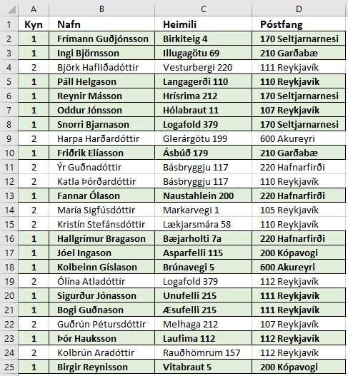
Skilyrt útlit – Veljið sjálf útlit
Setjið A2 til D2 í blokk og ýtið á Ctrl+Shift+Ör niður
Veljið Conditional Formatting á Home-flipa
New Rule – Use a formula to determine which cells to format
Smellið í hólfið A2 og ýtið tvisvar á F4 á lyklaborðinu
Skrifið síðan =1
Smellið á Format … Veljið feitt letur í Font
Veljið ramma í Border Veljið bakgrunn í Fill OK – OK
Hér þarf ekki að setja gæsalappir af því að vísað er í tölustaf.
Kyn | Nafn | Heimili | Póstfang
1 | Frímann Guðjónsson | Birkiteig 4 | 170 Seltjarnarnesi
1 | Ingi Björnsson | Illugagötu 69 | 210 Garðabæ
2 | Björk Hafliðadóttir | Vesturbergi 220 | 111 Reykjavík
1 | Páll Helgason | Langagerði 110 | 110 Reykjavík
1 | Reynir Másson | Hrísrima 212 | 170 Seltjarnarnesi
1 | Oddur Jónsson | Hólabraut 11 | 107 Reykjavík
1 | Snorri Bjarnason | Logafold 379 | 170 Seltjarnarnesi
2 | Harpa Harðardóttir | Glerárgötu 199 | 600 Akureyri
1 | Friðrik Elíasson | Ásbúð 179 | 210 Garðabæ
2 | Ýr Guðnadóttir | Básbryggju 117 | 220 Hafnarfirði
2 | Katla Þórðardóttir | Básbryggju 117 | 110 Reykjavík
1 | Fannar Ólason | Naustahlein 200 | 220 Hafnarfirði
2 | María Sigfúsdóttir | Markarvegi 1 | 105 Reykjavík
2 | Kristín Stefánsdóttir | Lækjarsmára 58 | 110 Reykjavík
1 | Hallgrímur Bragason | Bæjarholti 7a | 220 Hafnarfirði
1 | Jóel Ingason | Asparfelli 115 | 200 Kópavogi
1 | Kolbeinn Gíslason | Brúnavegi 5 | 600 Akureyri
2 | Ólína Atladóttir | Logafold 379 | 112 Reykjavík
1 | Sigurður Jónasson | Unufelli 215 | 111 Reykjavík
1 | Bogi Guðnason | Æsufelli 215 | 111 Reykjavík
2 | Guðrún Pétursdóttir | Melhaga 212 | 107 Reykjavík
1 | Þór Hauksson | Laufima 112 | 112 Reykjavík
2 | Kolbrún Aradóttir | Rauðhömrum 157 | 112 Reykjavík
1 | Birgir Reynisson | Vitabraut 5 | 200 Kópavogi

Iferror
Ein ánægjulegasta viðbótin í Excel 2007 var fallið IFERROR.
Með IFERROR er hægt að skipta út öllum villuboðum fyrir texta, eyðu eða nánast hverju sem er.
Setjið formúlu í A2 og afritið niður.
Kennitala | Nafn | Bókun | Vöru-númer | Magn | Nafn | Kennitala
 | Around Iceland | EXI-T1424733 | EI02 | 1 | 101 Hótel ehf | 5807972299
 | Atlantik | EXI-T1454407 | EI06 | 15 | 22 Hill Hotel | 6506140890
 | Atli Lýðsson | EXI-T1492708 | EI06 | 1 | 4th floor ehf hótel | 6310062990
 | Around Iceland | EXI-T1429969 | EI09 | 2 | 5 Senses ehf. | 5105111310
 | Around Iceland | EXI-T1404059 | EI14 | 2 | 9XING ehf. | 6005151950
 | Around Iceland | EXI-T1462212 | EI14 | 2 | Activity Iceland | 5401150280
 | Around Iceland | EXI-T1471626 | EI27 | 2 | Activity Iceland | 5401150280
 | Around Iceland | EXI-T1411284 | EI28 | 1 | AD Travel ehf. | 6505012760
 | Activity Iceland | EXI-T1421215 | EI31 | 2 | Advania b.t. Bjarni Birgisson. | 5902697199
 | Boreal (701299-5079) | EXI-T1456445 | EI31 | 1 | ALDA Hótel Reykjavík ehf | 6106131790
 | Around Iceland | EXI-T1369500 | EI32 | 1 | Alfred's Apartm.Ráðagerði ehf | 6810050990
 | Around Iceland | EXI-T1446252 | EI32 | 1 | All Iceland Tours | 5301140740
 | AD Travel ehf. | EXI-T873200 | EI39 | 4 | All Travel ehf | 4508100610
 | Around Iceland | EXI-T1391276 | EI41 | 1 | Amadeus Ísland ehf | 4811892769
 | Chalet travel Korea | EXI-T1178369 | EI41 | 3 | Amazingtours ehf - Rafrænt | 6212091160 | =IFERROR(VLOOKUP(B2;$G$2:$H$26;2;FALSE);"Vantar í lista")
 | Around Iceland | EXI-T1385462 | EI60 | 1 | Andrés Úlfur Helguson | 2810735919
Setjið annað útlit á línur þar sem textinn Vantar í lista kemur fyrir.
 | Around Iceland | EXI-T1408961 | EI60 | 2 | Another Iceland slf. | 5206120680
 | Bus Hostel | EXI-T1481339 | EI60 | 1 | Arctic Advent./Straumhvarf hf. | 5504050240
 | Borton Overseas | EXI-T1288292 | EI63 | 4 | Arctic Aurora | 4205032610
 |  |  |  |  | Arctic Wings ehf. | 5506151260
Iferror – Sýnishorn
 |  |  |  |  | Around Iceland | 4804112340
 |  |  |  |  | Atgeir ehf | 5503100660
 |  |  |  |  | Atlantik ehf | 7011770109
 |  |  |  |  | Atli Georg Lýðsson | 1907663819
 |  |  |  |  | Jón Andrésson | 6604050240

3
